編集機能
学生情報

姓名： |  |  |  | 性别：

学号： |  |  |  | 班级： |  |  |  |  | 检索

︾全选 □ | No | 学号 | 姓名 |  | 性别 | 班级 |  | 年龄 | 备注
□ | 1 | xxx001 | X1 |  | 男 | 123 |  | 18 | xxxxxxxxxxxxxxxx | 编辑
□ | 2 | xxx002 | X2 |  | 女 | 123 |  | 18 | xxxxxxxxxxxxxxxx | 编辑
□ | 3 | xxx003 | X3 |  | 男 | 123 |  | 18 | xxxxxxxxxxxxxxxx | 编辑
□ | 4 | xxx004 | X4 |  | 女 | 123 |  | 18 | xxxxxxxxxxxxxxxx | 编辑
□ | 5 | xxx005 | X5 |  | 男 | 123 |  | 18 | xxxxxxxxxxxxxxxx | 编辑
□ | 6 | xxx006 | X6 |  | 女 | 123 |  | 18 | xxxxxxxxxxxxxxxx | 编辑
□ | 7 | xxx007 | X7 |  | 男 | 123 |  | 18 | xxxxxxxxxxxxxxxx | 编辑
□ | 8 | xxx008 | X8 |  | 女 | 123 |  | 18 | xxxxxxxxxxxxxxxx | 编辑
□ | 9 | xxx009 | X9 |  | 男 | 123 |  | 18 | xxxxxxxxxxxxxxxx | 编辑
□ | 10 | xxx010 | X10 |  | 女 | 123 |  | 18 | xxxxxxxxxxxxxxxx | 编辑
□ | 11 | xxx011 | X11 |  | 男 | 123 |  | 18 | xxxxxxxxxxxxxxxx | 编辑
□ | 12 | xxx012 | X12 |  | 女 | 123 |  | 18 | xxxxxxxxxxxxxxxx | 编辑
□ | 13 | xxx013 | X13 |  | 男 | 123 |  | 18 | xxxxxxxxxxxxxxxx | 编辑
□ | 14 | xxx014 | X14 |  | 女 | 123 |  | 18 | xxxxxxxxxxxxxxxx | 编辑
□ | 15 | xxx015 | X15 |  | 男 | 123 |  | 18 | xxxxxxxxxxxxxxxx | 编辑

⇒

 | 学生备注编辑

 | 学号： | xxx01 | 班级： | 1234
 | 姓名： | x1 | 性别： | 男

 | 备注：

 |  |  |  |  |  |  | clear |  | OK

⇒ | ポップアップ表示の見た目
学生情報
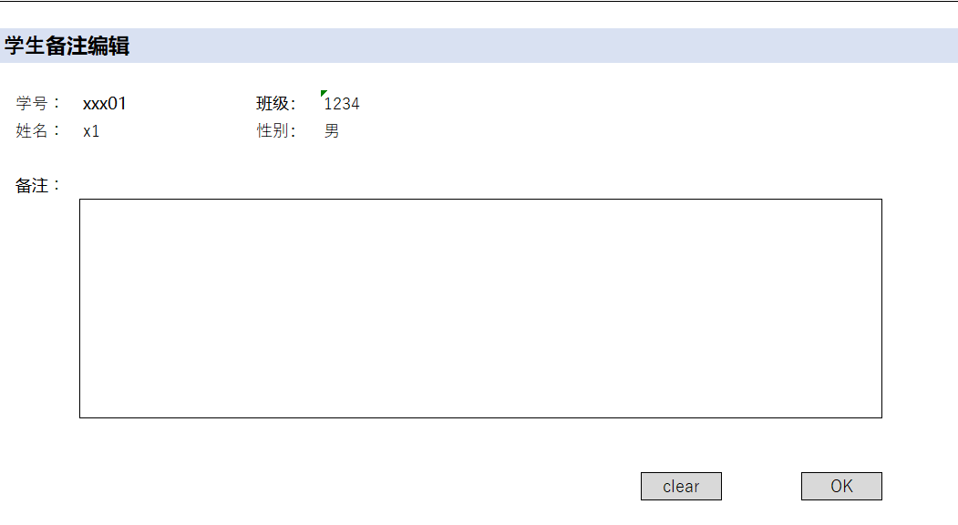
姓名： |  |  |  | 性别：

学号： |  |  |  | 班级： |  |  |  |  | 检索

︾全选 □ | No | 学号 | 姓名 |  | 性别 | 班级 |  | 年龄 | 备注
□ | 1 | xxx001 | X1 |  | 男 | 123 |  | 18 | xxxxxxxxxxxxxxxx | 编辑
□ | 2 | xxx002 | X2 |  | 女 | 123 |  | 18 | xxxxxxxxxxxxxxxx | 编辑
□ | 3 | xxx003 | X3 |  | 男 | 123 |  | 18 | xxxxxxxxxxxxxxxx | 编辑
□ | 4 | xxx004 | X4 |  | 女 | 123 |  | 18 | xxxxxxxxxxxxxxxx | 编辑
□ | 5 | xxx005 | X5 |  | 男 | 123 |  | 18 | xxxxxxxxxxxxxxxx | 编辑
□ | 6 | xxx006 | X6 |  | 女 | 123 |  | 18 | xxxxxxxxxxxxxxxx | 编辑
□ | 7 | xxx007 | X7 |  | 男 | 123 |  | 18 | xxxxxxxxxxxxxxxx | 编辑
□ | 8 | xxx008 | X8 |  | 女 | 123 |  | 18 | xxxxxxxxxxxxxxxx | 编辑
□ | 9 | xxx009 | X9 |  | 男 | 123 |  | 18 | xxxxxxxxxxxxxxxx | 编辑
□ | 10 | xxx010 | X10 |  | 女 | 123 |  | 18 | xxxxxxxxxxxxxxxx | 编辑
□ | 11 | xxx011 | X11 |  | 男 | 123 |  | 18 | xxxxxxxxxxxxxxxx | 编辑
□ | 12 | xxx012 | X12 |  | 女 | 123 |  | 18 | xxxxxxxxxxxxxxxx | 编辑
□ | 13 | xxx013 | X13 |  | 男 | 123 |  | 18 | xxxxxxxxxxxxxxxx | 编辑
□ | 14 | xxx014 | X14 |  | 女 | 123 |  | 18 | xxxxxxxxxxxxxxxx | 编辑
□ | 15 | xxx015 | X15 |  | 男 | 123 |  | 18 | xxxxxxxxxxxxxxxx | 编辑

⇒ | 内容入力、OKボダン押下
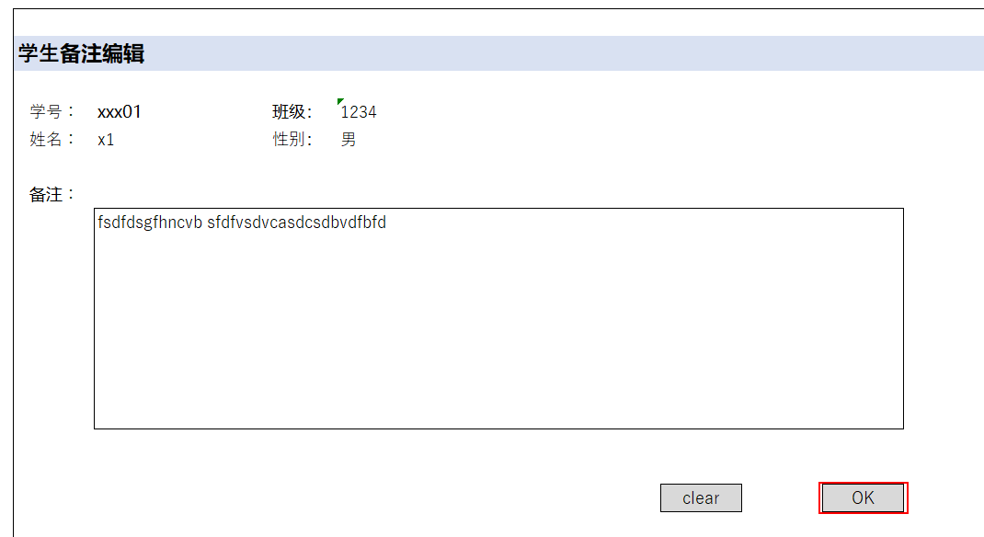

 | 学生备注编辑

 | 学号： | xxx01 | 班级： | 1234
 | 姓名： | x1 | 性别： | 男

 | 备注：
 |  | fsdfdsgfhncvb sfdfvsdvcasdcsdbvdfbfd

 |  |  |  |  |  |  | clear |  | OK

⇒
学生情報

姓名： |  |  |  | 性别：

学号： |  |  |  | 班级： |  |  |  |  | 检索

︾全选 □ | No | 学号 | 姓名 |  | 性别 | 班级 |  | 年龄 | 备注
□ | 1 | xxx001 | X1 |  | 男 | 123 |  | 18 | fsdfdsgfhncvb sfdfvsdvcasdcsdbvdfbfd | 编辑
□ | 2 | xxx002 | X2 |  | 女 | 123 |  | 18 | xxxxxxxxxxxxxxxx | 编辑
□ | 3 | xxx003 | X3 |  | 男 | 123 |  | 18 | xxxxxxxxxxxxxxxx | 编辑 | 「OK」ボダン押下
□ | 4 | xxx004 | X4 |  | 女 | 123 |  | 18 | xxxxxxxxxxxxxxxx | 编辑 | ⇒ | サーバーへPOST
□ | 5 | xxx005 | X5 |  | 男 | 123 |  | 18 | xxxxxxxxxxxxxxxx | 编辑 |  | ⇒ | ポップアップ閉じる
□ | 6 | xxx006 | X6 |  | 女 | 123 |  | 18 | xxxxxxxxxxxxxxxx | 编辑 |  |  | ⇒ | メイン画面リロード
□ | 7 | xxx007 | X7 |  | 男 | 123 |  | 18 | xxxxxxxxxxxxxxxx | 编辑
□ | 8 | xxx008 | X8 |  | 女 | 123 |  | 18 | xxxxxxxxxxxxxxxx | 编辑
□ | 9 | xxx009 | X9 |  | 男 | 123 |  | 18 | xxxxxxxxxxxxxxxx | 编辑
□ | 10 | xxx010 | X10 |  | 女 | 123 |  | 18 | xxxxxxxxxxxxxxxx | 编辑
□ | 11 | xxx011 | X11 |  | 男 | 123 |  | 18 | xxxxxxxxxxxxxxxx | 编辑
□ | 12 | xxx012 | X12 |  | 女 | 123 |  | 18 | xxxxxxxxxxxxxxxx | 编辑
□ | 13 | xxx013 | X13 |  | 男 | 123 |  | 18 | xxxxxxxxxxxxxxxx | 编辑
□ | 14 | xxx014 | X14 |  | 女 | 123 |  | 18 | xxxxxxxxxxxxxxxx | 编辑
□ | 15 | xxx015 | X15 |  | 男 | 123 |  | 18 | xxxxxxxxxxxxxxxx | 编辑

